Tabelle1
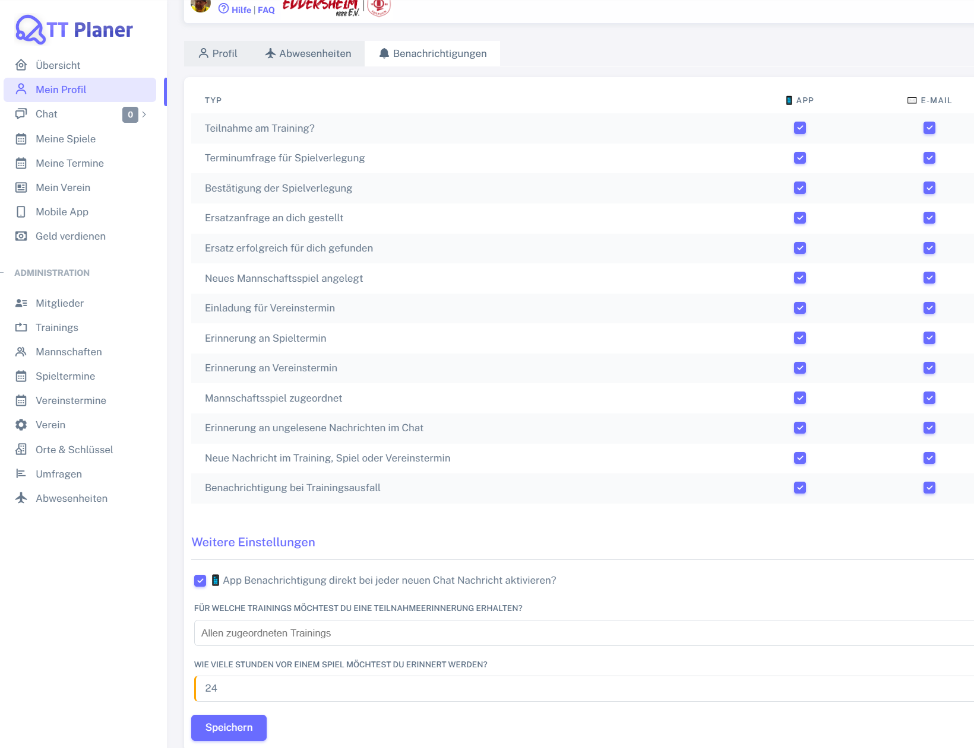
Chromium | xpath=//*/tr/*[text()='Teilnahme am Training?']/parent::*/td[@data-label = '📱 App']/div/input | xpath=//*/tr/*[text()='Teilnahme am Training?']/parent::*/td[@data-label = '✉️ E-Mail']/div/input | xpath=//*/tr/*[text()='Terminumfrage für Spielverlegung']/parent::*/td[@data-label = '📱 App']/div/input | xpath=//*/tr/*[text()='Terminumfrage für Spielverlegung']/parent::*/td[@data-label = '✉️ E-Mail']/div/input | xpath=//*/tr/*[text()='Bestätigung der Spielverlegung']/parent::*/td[@data-label = '📱 App']/div/input | xpath=//*/tr/*[text()='Bestätigung der Spielverlegung']/parent::*/td[@data-label = '✉️ E-Mail']/div/input | xpath=//*/tr/*[text()='Ersatzanfrage an dich gestellt']/parent::*/td[@data-label = '📱 App']/div/input | xpath=//*/tr/*[text()='Ersatzanfrage an dich gestellt']/parent::*/td[@data-label = '✉️ E-Mail']/div/input | xpath=//*/tr/*[text()='Ersatz erfolgreich für dich gefunden']/parent::*/td[@data-label = '📱 App']/div/input | xpath=//*/tr/*[text()='Ersatz erfolgreich für dich gefunden']/parent::*/td[@data-label = '✉️ E-Mail']/div/input | xpath=//*/tr/*[text()='Neues Mannschaftsspiel angelegt']/parent::*/td[@data-label = '📱 App']/div/input | xpath=//*/tr/*[text()='Neues Mannschaftsspiel angelegt']/parent::*/td[@data-label = '✉️ E-Mail']/div/input | xpath=//*/tr/*[text()='Einladung für Vereinstermin']/parent::*/td[@data-label = '📱 App']/div/input | xpath=//*/tr/*[text()='Einladung für Vereinstermin']/parent::*/td[@data-label = '✉️ E-Mail']/div/input | xpath=//*/tr/*[text()='Erinnerung an Spieltermin']/parent::*/td[@data-label = '📱 App']/div/input | xpath=//*/tr/*[text()='Erinnerung an Spieltermin']/parent::*/td[@data-label = '✉️ E-Mail']/div/input | xpath=//*/tr/*[text()='Mannschaftsspiel zugeordnet']/parent::*/td[@data-label = '📱 App']/div/input | xpath=//*/tr/*[text()='Mannschaftsspiel zugeordnet']/parent::*/td[@data-label = '✉️ E-Mail']/div/input | xpath=//*/tr/*[text()='Erinnerung an ungelesene Nachrichten im Chat']/parent::*/td[@data-label = '📱 App']/div/input | xpath=//*/tr/*[text()='Erinnerung an ungelesene Nachrichten im Chat']/parent::*/td[@data-label = '✉️ E-Mail']/div/input | xpath=//*/tr/*[text()='Neue Nachricht im Training, Spiel oder Vereinstermin']/parent::*/td[@data-label = '📱 App']/div/input | xpath=//*/tr/*[text()='Neue Nachricht im Training, Spiel oder Vereinstermin']/parent::*/td[@data-label = '✉️ E-Mail']/div/input | xpath=//*/tr/*[text()='Benachrichtigung bei Trainingsausfall']/parent::*/td[@data-label = '📱 App']/div/input | xpath=//*/tr/*[text()='Benachrichtigung bei Trainingsausfall']/parent::*/td[@data-label = '✉️ E-Mail']/div/input | id=chat_push_notification | id=training_ids | id=reminder_games_hours | text=Speichern
Pixel9Pro_API35 | //android.view.View[@text="Typ: Teilnahme am Training?"]/parent::*/android.view.View[@text="📱 App:"]/android.widget.CheckBox | //android.view.View[@text="Typ: Teilnahme am Training?"]/parent::*/android.view.View[@text="✉️ E-Mail:"]/android.widget.CheckBox | //android.view.View[@text="Typ: Terminumfrage für Spielverlegung"]/parent::*/android.view.View[@text="📱 App:"]/android.widget.CheckBox | //android.view.View[@text="Typ: Terminumfrage für Spielverlegung"]/parent::*/android.view.View[@text="✉️ E-Mail:"]/android.widget.CheckBox | //android.view.View[@text="Typ: Bestätigung der Spielverlegung"]/parent::*/android.view.View[@text="📱 App:"]/android.widget.CheckBox | //android.view.View[@text="Typ: Bestätigung der Spielverlegung"]/parent::*/android.view.View[@text="✉️ E-Mail:"]/android.widget.CheckBox | //android.view.View[@text="Typ: Ersatzanfrage an dich gestellt"]/parent::*/android.view.View[@text="📱 App:"]/android.widget.CheckBox | //android.view.View[@text="Typ: Ersatzanfrage an dich gestellt"]/parent::*/android.view.View[@text="✉️ E-Mail:"]/android.widget.CheckBox | //android.view.View[@text="Typ: Ersatz erfolgreich für dich gefunden"]/parent::*/android.view.View[@text="📱 App:"]/android.widget.CheckBox | //android.view.View[@text="Typ: Ersatz erfolgreich für dich gefunden"]/parent::*/android.view.View[@text="✉️ E-Mail:"]/android.widget.CheckBox | //android.view.View[@text="Typ: Neues Mannschaftsspiel angelegt"]/parent::*/android.view.View[@text="📱 App:"]/android.widget.CheckBox | //android.view.View[@text="Typ: Neues Mannschaftsspiel angelegt"]/parent::*/android.view.View[@text="✉️ E-Mail:"]/android.widget.CheckBox | //android.view.View[@text="Typ: Einladung für Vereinstermin"]/parent::*/android.view.View[@text="📱 App:"]/android.widget.CheckBox | //android.view.View[@text="Typ: Einladung für Vereinstermin"]/parent::*/android.view.View[@text="✉️ E-Mail:"]/android.widget.CheckBox | //android.view.View[@text="Typ: Erinnerung an Spieltermin"]/parent::*/android.view.View[@text="📱 App:"]/android.widget.CheckBox | //android.view.View[@text="Typ: Erinnerung an Spieltermin"]/parent::*/android.view.View[@text="✉️ E-Mail:"]/android.widget.CheckBox | //android.view.View[@text="Typ: Mannschaftsspiel zugeordnet"]/parent::*/android.view.View[@text="📱 App:"]/android.widget.CheckBox | //android.view.View[@text="Typ: Mannschaftsspiel zugeordnet"]/parent::*/android.view.View[@text="✉️ E-Mail:"]/android.widget.CheckBox | //android.view.View[@text="Typ: Erinnerung an ungelesene Nachrichten im Chat"]/parent::*/android.view.View[@text="📱 App:"]/android.widget.CheckBox | //android.view.View[@text="Typ: Erinnerung an ungelesene Nachrichten im Chat"]/parent::*/android.view.View[@text="✉️ E-Mail:"]/android.widget.CheckBox | //android.view.View[@text="Typ: Neue Nachricht im Training, Spiel oder Vereinstermin"]/parent::*/android.view.View[@text="📱 App:"]/android.widget.CheckBox | //android.view.View[@text="Typ: Neue Nachricht im Training, Spiel oder Vereinstermin"]/parent::*/android.view.View[@text="✉️ E-Mail:"]/android.widget.CheckBox | //android.view.View[@text="Typ: Benachrichtigung bei Trainingsausfall"]/parent::*/android.view.View[@text="📱 App:"]/android.widget.CheckBox | //android.view.View[@text="Typ: Benachrichtigung bei Trainingsausfall"]/parent::*/android.view.View[@text="✉️ E-Mail:"]/android.widget.CheckBox | //android.widget.CheckBox[@resource-id="chat_push_notification"] | //android.widget.ListView[@resource-id="select2-training_ids-container"] | //android.widget.EditText[@resource-id="reminder_games_hours"] | //android.widget.Button[@text="Speichern"]
Record / Control | chkTeilnahmeTrainingApp | chkTeilnahmeTrainingEmail | chkTerminumfrageSpielverlegungApp | chkTerminumfrageSpielverlegungEmail | chkBestaetigungSpielverlegungApp | chkBestaetigungSpielverlegungEmail | chkErsatzanfrageAnDichApp | chkErsatzanfrageAnDichEmail | chkErsatzanfrageErfolgreichFuerDichApp | chkErsatzanfrageErfolgreichFuerDichEmail | chkNeuesMannschaftsspielApp | chkNeuesMannschaftsspielEmail | chkEinladungVereinsterminApp | chkEinladungVereinsterminEmail | chkErinnerungSpielterminApp | chkErinnerungSpielterminEmail | chkMannschaftsspielZugeordnetApp | chkMannschaftsspielZugeordnetEmail | chkUngeleseneNachrichtChatApp | chkUngeleseneNachrichtChatEmail | chkNeueNachrichtTerminApp | chkNeueNachrichtTerminEmail | chkTrainingsausfallApp | chkTrainingsausfallEmail | chkAppBenachrichtigungChat | msdTeilnahmeerinnerungTrainings | nudSpielerinnerungStunden | butSpeichern
Log all values | X | X | X | X | X | X | X | X | X | X | X | X | X | X | X | X | X | X | X | X | X | X | X | X | X | X | X | X
Check defaults | <CHECKED> | <CHECKED> | <CHECKED> | <CHECKED> | <CHECKED> | <CHECKED> | <CHECKED> | <CHECKED> | <CHECKED> | <CHECKED> | <CHECKED> | <CHECKED> | <CHECKED> | <CHECKED> | <CHECKED> | <CHECKED> | <CHECKED> | <CHECKED> | <CHECKED> | <CHECKED> | <CHECKED> | <CHECKED> | <CHECKED> | <CHECKED> | <CHECKED> | Allen zugeordneten Trainings | 24 | <ENABLED>
Delete all notifications | <UNCHECK> | <UNCHECK> | <UNCHECK> | <UNCHECK> | <UNCHECK> | <UNCHECK> | <UNCHECK> | <UNCHECK> | <UNCHECK> | <UNCHECK> | <UNCHECK> | <UNCHECK> | <UNCHECK> | <UNCHECK> | <UNCHECK> | <UNCHECK> | <UNCHECK> | <UNCHECK> | <UNCHECK> | <UNCHECK> | <UNCHECK> | <UNCHECK> | <UNCHECK> | <UNCHECK> | <UNCHECK> | <CLEAR> | 42

